Foglio1
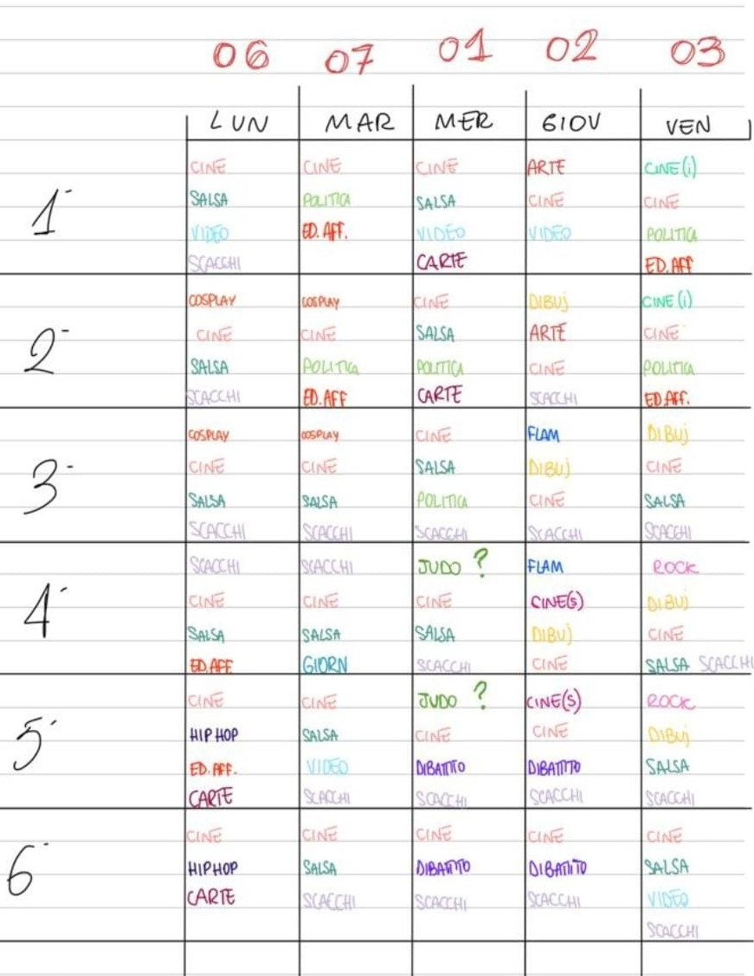
LEGENDA

Dibuj = Dibujando, corso di disegno in spagnolo tenuto dal Prof. Bedini
Rock = Storia del Rock tenuto dalla Prof.ssa Mancini
Torneo di pallavolo tenuto da ‌Leonetti e Nuccetelli (5DL)
‌Cine = Cineforum in italiano con dibattito tenuto da Fumasoni e Bureca (5FL)
Politica = Dibattito politico tenuto da Arienso (5GL)
Judo = Corso di Judo e Karate tenuto dal Prof. Averini e il Prof. Comparelli
Giornalismo tenuto dal Prof. Nobili
Dibattito = Dibattito temi etico-morali tenuto da Rotunno e Stellani (5DL)
Cine (i) = Cineforum in inglese tenuto dalla Prof.ssa Pratticò
Flam = Corso di Flamenco tenuto dal Prof. Grassi
Scacchi = Corso e torneo di scacchi tenuto da Rachid (5GL)
Salsa = Corso di Salsa e Bachata tenuto da Galassi e Panatta (5FL)
Video = Corso di videomaking e Produzione musicale tenuto da Vitale, Palmisano e Prata (5FL)
Torneo di ping pong tenuto dai Prof. Mariani e Mosca
Ed. Aff. = Educazione all'affettività tenuto da Pilone e Ferrarese
Cine (s)= Cineforum in spagnolo tenuto dal Prof. Bianchi
Arte = Corso di arte contemporanea tenuto dal Prof. Ruiu
Hip Hop = Corso di hip hop tenuto da Salvati e Vattilana 3 (FL)
Carte = Corso di giochi e folclore della tradizione italiana tenuto da Cervelli (5FL)
Cosplay = Corso di cosplay (trucco e sartoria tenuto da Noemi Rotunno e Silvia Finori (relatori esterni)

